Накладная-№3
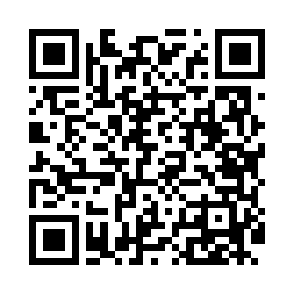
Номер товарно-транспортной накладной: |  |  | Торговый представитель: Amriyev Muhammad
Поставщик: Toshkent falcon fly 2 |  |  | Телефон торгового представителя: +998972880505
Дата отгрузки: 21.12.2025 |  |  | Контрагент: """" Klient
Дата консигнации: |  |  | Адрес:
Доставщик: |  |  | Телефон:
Телефон доставщика:
Время заказа: 21.12.2025 09:29:31
№ | Штрих-код | Название товаров (работ,услуг) | Количество | Количество в кейсе | Цена | Сумма
 |  |  | 18 |  |  | 70
1 | 6920240023475 | Коврики напольные для ванной комнаты В большо й каропке 60 шт50*80CM XP-23-47 | 5 | 5 шт. | 3.70 | 18.50
2 | 2017772835813 | Идиш учун металл сушилка KD24-2150 DB-2-57 | 1 | 1 шт. | 22.70 | 22.70
3 | 6900420141199 | Керамическая салатница DB-141-19 | 3 | 3 шт. | 3.20 | 9.60
4 | 2019412847149 | Керамическая салатница DB-141-18 | 3 | 3 шт. | 3.10 | 9.30
5 | 6900420141298 | Керамическая салатница YL-1588-2 DB-141-29 | 3 | 3 шт. | 1.70 | 5.10
6 | 6900420141304 | Керамическая салатница YL-1590-2 DB-141-30 | 3 | 3 шт. | 1.60 | 4.80
Итого: 70$|->UZS: 875,000.00

